Plan1
Região | Jan-19 | Feb-19 | Mar-19 | Apr-19 | May-19 | Jun-19
Belo Horizonte | 1475576 | 1369595 | 1500774 | 1452188 | 1427412 | 1287956
Rio de Janeiro | 1308545 | 1266205 | 1336407 | 1225399 | 1251101 | 1031848
São Paulo | 1702137 | 1642051 | 1377394 | 1757538 | 1432461 | 1495503
Vitória | 1473158 | 1659204 | 1923564 | 1601784 | 1554335 | 1627936

Dashboard
Região | Jan-19 | Feb-19 | Mar-19 | Apr-19 | May-19 | Jun-19
Belo Horizonte | R$ 1,475,576 | R$ 1,369,595 | R$ 1,500,774 | R$ 1,452,188 | R$ 1,427,412 | R$ 1,287,956
Rio de Janeiro | R$ 1,308,545 | R$ 1,266,205 | R$ 1,336,407 | R$ 1,225,399 | R$ 1,251,101 | R$ 1,031,848
São Paulo | R$ 1,702,137 | R$ 1,642,051 | R$ 1,377,394 | R$ 1,757,538 | R$ 1,432,461 | R$ 1,495,503
Vitória | R$ 1,473,158 | R$ 1,659,204 | R$ 1,923,564 | R$ 1,601,784 | R$ 1,554,335 | R$ 1,627,936

Plan4
Região | Jan-19 | Feb-19 | Mar-19 | Apr-19 | May-19 | Jun-19
Rio de Janeiro | 2711610 | 2679695 | 2954240 | 2646214 | 2731645 | 2641955
São Paulo | 3383125 | 3634889 | 3027246 | 3828150 | 3288684 | 3405019
Vitória | 2758544 | 2802329 | 3312398 | 2878759 | 2889369 | 2988409
Uberlândia | 3115154 | 3109871 | 3111981 | 3105649 | 2853897 | 2878101

Power View1
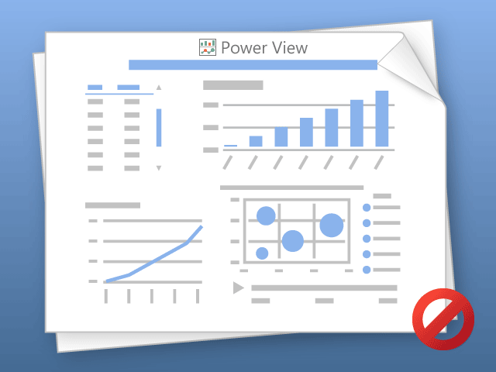

O Power View pode imprimir somente uma planilha por vez.
Alterne para a planilha desejada e tente novamente.

